캐릭터레벨업
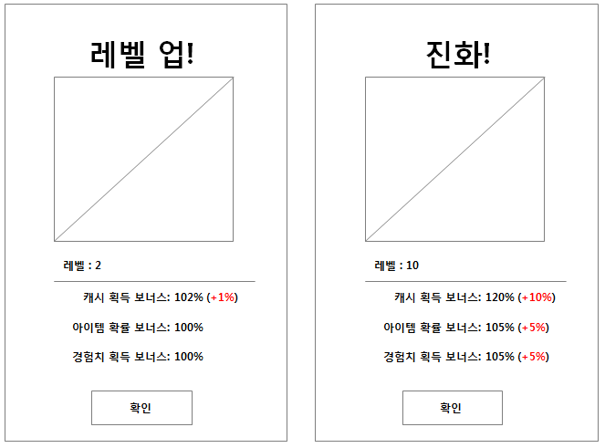
※ 캐릭터 레벨업

1) 캐릭터 레벨 업 공식
레벨업 요구 경험치 = 이전 레벨의 요구 경험치+ 30+ (level^2*2)

레벨 | 레벨업 요구 경험치 |  | 기준값 | 배율
1 | 32 |  | 30 | 2
2 | 70
3 | 118
4 | 180
5 | 260
6 | 362
7 | 490
8 | 648
9 | 840
10 | 1070
11 | 1342
12 | 1660
13 | 2028
14 | 2450
15 | 2930
16 | 3472
17 | 4080
18 | 4758
19 | 5510
20 | 6340
21 | 7252
22 | 8250
23 | 9338
24 | 10520
25 | 11800
26 | 13182
27 | 14670
28 | 16268
29 | 17980
30 | 19810

2) 캐릭터 목록
 |  |  |  | 기본보너스값 |  |  | 성장보너스값 |  |  | 진화보너스값
class | level | exp | evolveLevel | dropBonus | cashBonus | expBonus | levelUp_growth_drop | levelUp_growth_cash | levelUp_growth_exp | evolve_growth_drop | evolve_growth_cash | evolve_growth_exp
str | int | int | int | float | float | float | float | float | float | float | float | float
bird | 1 | 0 | 0 | 0 | 0.01 | 0 | 0 | 0.01 | 0 | 0.05 | 0.1 | 0.05
robot | 1 | 0 | 0 | 0 | 0 | 0.01 | 0 | 0 | 0.01 | 0.05 | 0.05 | 0.1
butler | 1 | 0 | 0 | 0.01 | 0 | 0 | 0.01 | 0 | 0 | 0.1 | 0.05 | 0.05

3) 캐릭터 레벨업
1. 조건
- 캐릭터 속성 'exp' 값이 누적 요구 경험치를 초과할 경우, 팝업창과 함께 처리한다.

2. 처리
- 캐릭터 속성 'level'을 1만큼 더한다.
- 캐릭터 속성 'dropBonus'에 'levelUp_growth_drop'의 값을 더한다.
- 캐릭터 속성 'cashBonus'에 'levelUp_growth_cash'의 값을 더한다.
- 캐릭터 속성 'expBonus'에 'levelUp_growth_exp'의 값을 더한다.
- 팝업창 내부에서 great 애니메이션을 반복한다.

4) 캐릭터 진화
1. 조건
- 캐릭터 'level'값이 10의 배수에 도달할 경우, 레벨업 닫기 이후 팝업창과 함께 처리한다.
(레벨업 이후 연속적으로 진행됨)

2. 처리
- 캐릭터 속성 'evolveLevel'을 1만큼 더한다.
(내 캐릭터의 아바타가 'evolveLevel' 에 연결된 아바타 값으로 변경 된다)
- 캐릭터 속성 'dropBonus'에 'evolve_growth_drop'의 값을 더한다.
- 캐릭터 속성 'cashBonus'에 'evolve_growth_cash'의 값을 더한다.
- 캐릭터 속성 'expBonus'에 'evolve_growth_exp'의 값을 더한다.
- 팝업창 내부에서 great 애니메이션을 반복한다.

5) 연출
1. 기본 값 표시
캐시 획득 보너스 표시 값 = 1+ (반영 후 cashBonus의 값)*100 & "%"
아이템 확률 보너스 표시 값 = 1+ (반영 후 dropBonu의 값)*100 & "%"
경험치 획득 보너스 표시 값 = 1+ (반영 후 expBonus의 값)*100 & "%"

2. 증가된 값 표시
a. 레벨업 시
캐시 획득 보너스 증가된 값 표시 = 해당 캐릭터의 levelUp_growth_cash*100 의 값 & "%"
아이템 드랍 보너스 증가된 값 표시 = 해당 캐릭터의 levelUp_growth_drop*100 의 값 & "%"
경험치 획득 보너스 증가된 값 표시 = 해당 캐릭터의 levelUp_growth_exp*100 의 값 & "%"
//다른 색상으로 표기하여 레벨업에 대한 강조를 한다.

b. 진화 시
캐시 획득 보너스 증가된 값 표시 = 해당 캐릭터의 evolve_growth_cash*100 의 값 & "%"
아이템 드랍 보너스 증가된 값 표시 = 해당 캐릭터의 evolve_growth_drop*100 의 값 & "%"
경험치 획득 보너스 증가된 값 표시 = 해당 캐릭터의 evolve_growth_exp*100 의 값 & "%"
//다른 색상으로 표기하여 레벨업에 대한 강조를 한다.

